2410086 Report
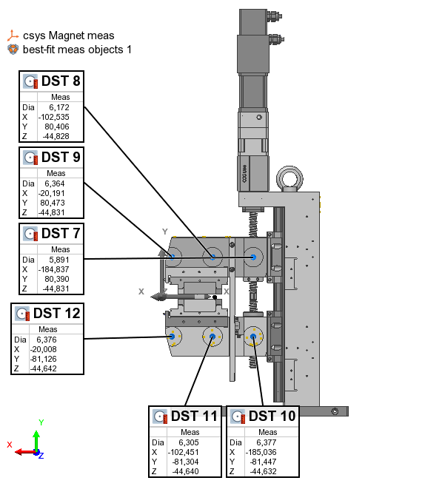
PS Type |  |  |  |  | Table Type | Feature
PS serial no | 2410085
Measurement date | 2024-08-13 |  |  |  | Name | Control | Meas
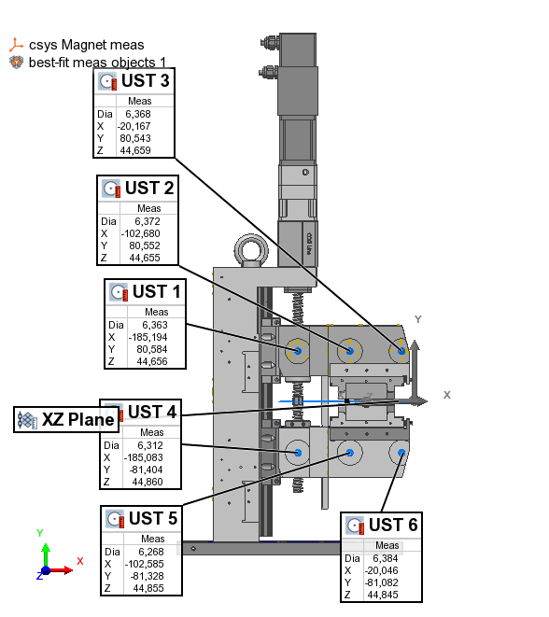
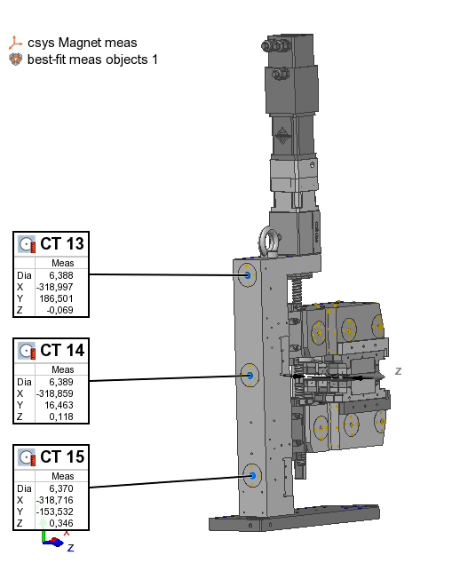
 |  |  |  |  | UST 1 | X | -185.194
 |  | x | y | z | UST 1 | Y | 80.584
 | UST 1 | -185.194 | 80.584 | 44.524 | UST 1 | Z | 44.656
 | UST 2 | -102.680 | 80.552 | 44.523 | UST 2 | X | -102.680
 | UST 3 | -20.167 | 80.543 | 44.527 | UST 2 | Y | 80.552
 | UST 4 | -185.083 | -81.404 | 44.728 | UST 2 | Z | 44.655
 | UST 5 | -102.585 | -81.328 | 44.723 | UST 3 | X | -20.167
 | UST 6 | -20.046 | -81.082 | 44.713 | UST 3 | Y | 80.543
 |  |  |  |  | UST 3 | Z | 44.659
 | DST 7 | -184.837 | 80.390 | -44.963 | UST 4 | X | -185.083
 | DST 8 | -102.535 | 80.406 | -44.960 | UST 4 | Y | -81.404
 | DST 9 | -20.191 | 80.473 | -44.963 | UST 4 | Z | 44.860
 | DST 10 | -185.036 | -81.447 | -44.764 | UST 5 | X | -102.585
 | DST 11 | -102.451 | -81.304 | -44.772 | UST 5 | Y | -81.328
 | DST 12 | -20.008 | -81.126 | -44.774 | UST 5 | Z | 44.855
 |  |  |  |  | UST 6 | X | -20.046
 | CT 13 | -318.997 | 186.501 | -0.201 | UST 6 | Y | -81.082
 | CT 14 | -318.859 | 16.463 | -0.014 | UST 6 | Z | 44.845
 | CT 15 | -318.716 | -153.532 | 0.214 | DST 7 | X | -184.837
 |  |  |  |  | DST 7 | Y | 80.390
 |  |  |  |  | DST 7 | Z | -44.831
 |  |  |  |  | DST 8 | X | -102.535
 |  |  |  |  | DST 8 | Y | 80.406
 |  |  |  |  | DST 8 | Z | -44.828
 |  |  |  |  | DST 9 | X | -20.191
 |  |  |  |  | DST 9 | Y | 80.473
 |  |  |  |  | DST 9 | Z | -44.831
 |  |  |  |  | DST 10 | X | -185.036
 |  |  |  |  | DST 10 | Y | -81.447
 |  |  |  |  | DST 10 | Z | -44.632
 |  |  |  |  | DST 11 | X | -102.451
 |  |  |  |  | DST 11 | Y | -81.304
 |  |  |  |  | DST 11 | Z | -44.640
 |  |  |  |  | DST 12 | X | -20.008
 |  |  |  |  | DST 12 | Y | -81.126
 |  |  |  |  | DST 12 | Z | -44.642
 |  |  |  |  | CT 13 | X | -318.997
 |  |  |  |  | CT 13 | Y | 186.501
 |  |  |  |  | CT 13 | Z | -0.069
 |  |  |  |  | CT 14 | X | -318.859
 |  |  |  |  | CT 14 | Y | 16.463
 |  |  |  |  | CT 14 | Z | 0.118
 |  |  |  |  | CT 15 | X | -318.716
 |  |  |  |  | CT 15 | Y | -153.532
 |  |  |  |  | CT 15 | Z | 0.346

 |  |  |  |  | Offset | dZ | 0.132

